训练计划
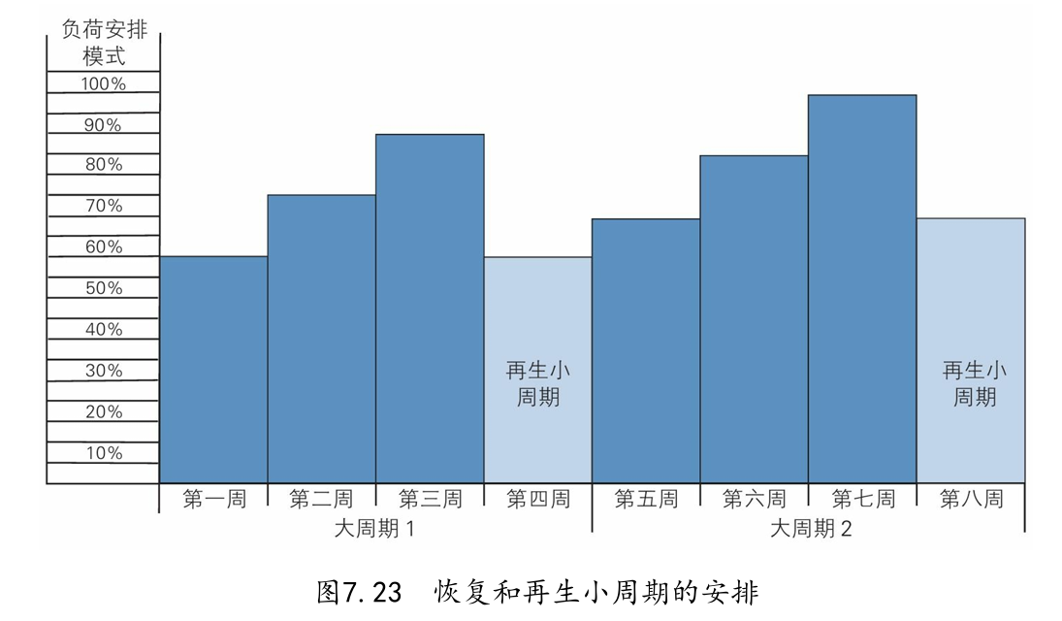
一般准备期
第一练 |  | 第二练 |  | 第三练 |  | 第四练 |  | 第五练 |  | 第六练
深蹲 | 4*6 | 助跑摸高 | 30-50跳 | 硬拉 | 5*5 | 持球扣篮 | 30-50跳 | 膝上高拉 | 4*3 | 深蹲 | 5*3
等长半蹲 | 2*10s | 坐姿提踵 | 5*20 | 撤步单脚蹲 | 3*10 | 冲刺跑 | 3*30m | 无反向中腿拉 | 3*3 | 等长半蹲 | 2*10s
单脚硬拉 | 3*8 | 勾脚尖 | 5*20 | 连续跨栏跳 | 4*7 | 跪姿起跳 | 3*5 | 负重山羊挺身 | 4*10 | 单脚臀桥 | 3*12
连续跨栏跳 | 4*7 | 反手引体 | 4*10 | 负重平板支撑 | 4*30s | 跳深 | 3*6 | 中腿等长拉 | 2*10s | 连续跨栏跳 | 4*7
悬垂脚踢杠 | 5*10 | 抗旋转 | 4*12 |  |  | 手枪蹲 | 3*8 | 对侧伸展 | 3*10 | 悬垂举腿 | 4*15
 |  |  |  |  |  | 罗马尼亚硬拉 | 3*8 | 侧撑 | 3*30s
 |  |  |  |  |  | 四点支撑划船 | 3*10
 |  |  |  |  |  | 单侧农夫行走 | 3*20

专项准备期：向心RFD
第一练TNJ+V |  | 第二练RFD+V |  | 第三练S |  | 第四练FV |  | 第五练RFD |  | 第六练FV
持球扣篮 | 30跳 | 膝上高拉 | 3*3 | 持球扣篮 | 30跳 | 弹震式硬拉 | 3*3 | 四分之一蹲 | 3*3 | 四分之一蹲 | 3*3
出杠踏步 | 4*15 | 膝上实力翻 | 3*3 | 冲刺跑 | 4*30m | 膝上实力抓 | 3*3 | 地面高翻 | 3*2 | 中腿拉 | 3*3
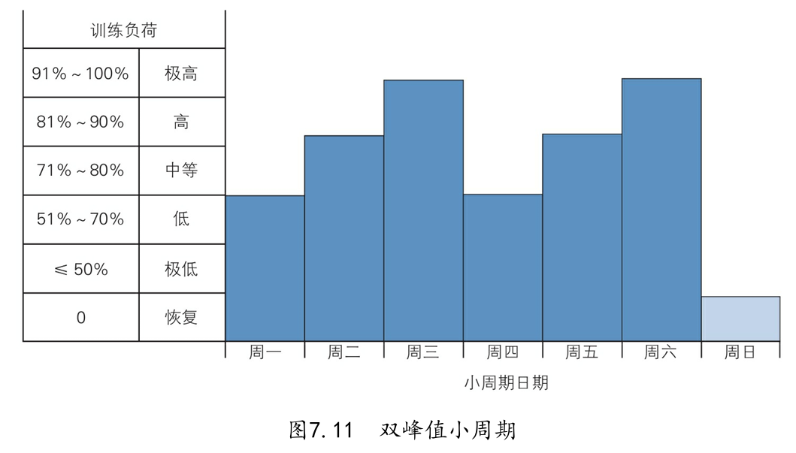
泽奇踏步 | 4*15 | 静蹲跳 | 4*4 | 侧向冲刺 | 4*30m | 实力翻 | 4*4 | 膝上高抓 | 4*4 | 静蹲跳 | 4*4
软落地 | 40跳 | 中腿跳 | 4*4 | 单腿侧跳 | 30跳 | 箱蹲 | 4*4 | 直腿跳箱 | 40跳 | 中腿跳 | 4*4
静蹲箱跳 | 40跳 | 软落地 | 40跳 | 推墙提膝 | 3*40 | 壶铃摇摆 | 4*15 | 单脚静蹲跳 | 30*2 | 借力推 | 4*6
助力纵跳 | 4*20 | 单脚静蹲跳箱 | 30*2 | 股二弯举 | 4*12 |  |  | 助力纵跳 | 4*20
 |  | HOPS | 4*12 | 助力纵跳 | 4*20
 |  | Pogo jump | 4*20

专项准备期：RSI
第一练VF |  | 第二练S |  | 第三练VF |  | 第四练RFD |  | 第五练VF |  | 第六练S
持球扣篮 | 30-50跳 | 冲刺跑 | 4*30m | 膝上高拉 | 4*4 | 膝上高翻 | 4*2 | 膝上高抓 | 4*4 | 冲刺跑 | 3*30m
实力翻 | 4*4 | 侧向冲刺 | 4*30m | 深蹲跳 | 4*4 | 膝上高抓 | 3*3 | 颈后上推 | 4*4 | 单腿连续跨步跳 | 3*8
中腿跳 | 4*4 | 单腿侧跳 | 30跳 | 中腿跳 | 4*4 | 颈后上推 | 4*2 | 中腿跳 | 4*4 | 单脚跳箱 | 30跳
HOPS | 4*12 | 推墙提膝 | 3*40 | 悬垂脚踢杠 | 3*15 | 中腿跳 | 4*4 |  |  | 助力纵跳 | 4*20
助力纵跳 | 4*15 | 股二弯举 | 4*12 |  |  | 抗旋转 | 4*10
 |  | 助力纵跳 | 4*20

日期 | 1月 | 2月 | 3月 | 4月 | 5月 | 6月 | 7月 | 8月 | 9月 | 10月 | 11月 | 12月
周期阶段 | 准备期 |  |  |  |  |  |  |  | 比赛期 |  |  | 过渡期
 | 一般准备期 |  |  |  | 专项准备期 |  |  |  |  |  | U | C
目标 | 生理适应 | 基础力量、爆发力 |  |  | 向心RFD、爆发力（力速） |  | RSI、爆发力（速力） |  | 扣篮动作专项练习

